Blad1

 |  |  | BESTELFORMULIER | BON DE COMMANDE

 |  |  | Selvert Thermal Giftboxes and Giftsets 2021

Product/Produit | Omschrijving/Description |  | Professional Prijs / Prix professionel | Aantal/Nombre | Subtotaal/Subtotale

314510 | Peptide Lift Beauty Case |  | Aanbevolen verkoopprijs € 130,00
 | Anti-ageing schoonheidsbehandeling met de ultieme generatie peptiden.
 | Inhoud: |  | 65.00 € |  | 0.00
 | Redensifying Lift Cream 50 ml
 | Redensifying Serum 30 ml
311505 | Hyaluronic Beauty Case |  | Aanbevolen verkoopprijs € 110,00
 | Schoonheidsbehandeling om rimpels en uitgesproken expressierimpels op te vullen.
 | Inhoud:
 | 24 H Moisturising Cream 50 ml |  | 55.00 € |  | 0.00
 | Filling Serum 30 ml

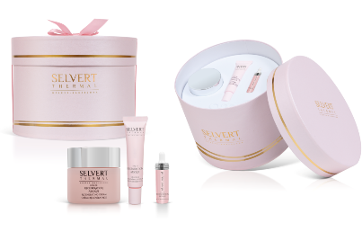
316504 | LRA Beauty Case |  | Aanbevolen verkoopprijs € 110,00
 | Extensief regenererende schoonheidsbehandeling met slakkenextract en ProRenew complex.
 | Inhoud:
 | Regenerating Cream 50 ml |  | 55.00 € |  | 0.00
 | Eye Contour Cream 15 ml
 | Regenerating Active 5 ml
322502 | Harmony Beauty Case |  | Aanbevolen verkoopprijs € 90,00
 | Schoonheidsbehandeling met een samenstelling van meer dan 95 % NATUURLIJKE ingrediënten.
 | Inhoud:
 | Daily Hydrating Gel-Cream 50 ml |  | 45.00 € |  | 0.00
 | Firming Night Serum 30 ml
 | Firming Eye Contour Gel 15 ml
321501 | Advanced Retinol Beauty Case |  | Aanbevolen verkoopprijs € 90,00
 | 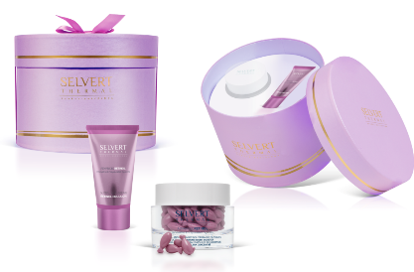 Geavanceerde globale revitaliserende anti-verouderingslijn, rijk aan een complex en revolutionair systeem van pure ingekapselde retinol en peptiden.
 | Inhoud:
 | Ceramide Capsules 60 stuks |  | 45.00 € |  | 0.00
 | Anti-ageing Retinol Emulsie 50 ml

330505 | Beauty Surprises Programme - Calendar |  | Aanbevolen verkoopprijs € 90,00
 | 24 daags schoonheidsprogramma voor alle huidtypes.
 | Inhoud:
 | Concentraten 2 ml:
 | 3 x Day & Night DNA Repairer, 3 x Regeneration, 2 x Anti -ageing, 2 x White Perfection, 2 x Moisturizing, 2 x Firming Flash, 2 x Oxygenating | 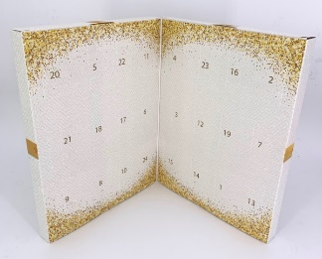
 | Tubes 5 ml: |  | 45.00 € |  | 0.00
 | 1 x Vitalizing Vit. C. Cream, 1 x Anti-Ageing Retinol Emulsie, 1 x 48 h Hydrating Rich Cream, 1 x Reversive Anti-Ageing Cream, 1 x Soin D'Or Cream, 1 x Regenerating Eye Contour Cream, 1 x Firming Night Serum, 1 x Glow Gel-Cream | 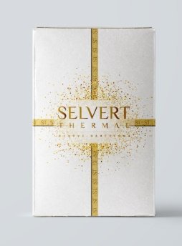

 |  |  |  | Prijs/Prix | 0.00
 |  |  |  | BTW/TVA | 0.00
 |  |  |  |  | 0.00
Bestelvoorwaarden: minimum afname 3 stuks per eenheid

Betaalconditie: | 50 % bij bestelling
 | 50 % bij levering

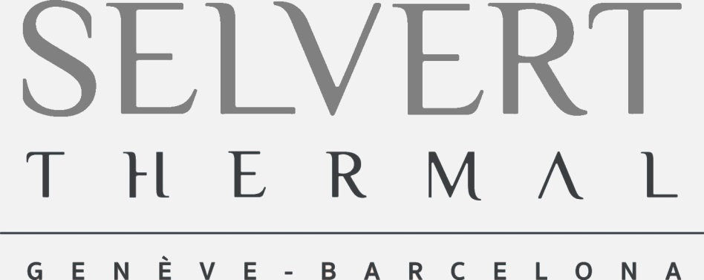
 | Instituut/Institute
 | Naam/Nom
 | Adres/Adresse
 | Postcode / Code Postal
 | Woonplaats / Ville

